Betting Decisions
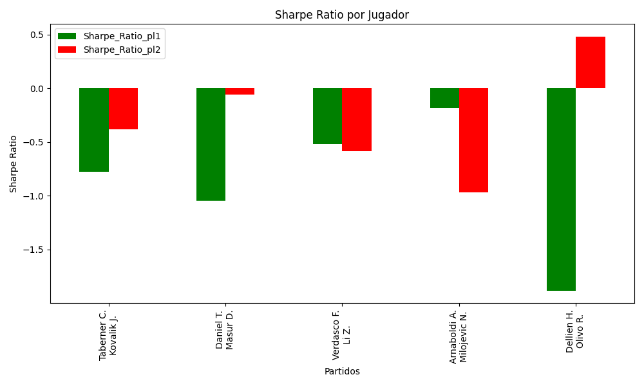
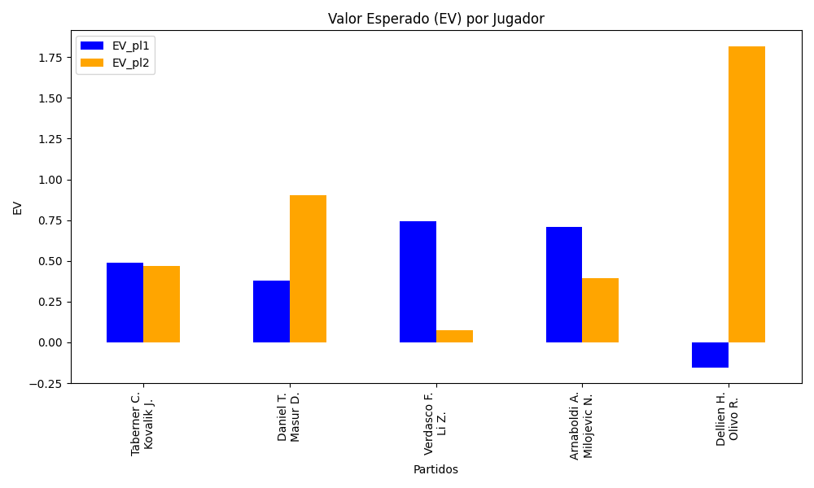
Surface | pl1 | pl1_flag | pl1_hand | pl1_bet | pl2 | pl2_flag | pl2_hand | pl2_bet | Result | DiffProffTime | DiffPts | DiffWeight | DiffHeight | Class | Prob_win_pl1 | Prob_win_pl2 | Accuracy | date_run | EV_pl1 | EV_pl2 | Std_Dev_pl1 | Std_Dev_pl2 | Sharpe_Ratio_pl1 | Sharpe_Ratio_pl2 | Best_Bet_EV | match | Best_Bet | Best_Bet_Sharpe | Money_to_Bet | Prob_Win | Payout
clay | Taberner C. | ESP | Right-Handed | 1.38 | Kovalik J. | SVK | Right-Handed | 2.93 | 0 | -6 | 274 | -4 | 0 | 0 | 0.6263375116 | 0.3736624884 | 0.57142857143 | 2022-03-09 | 0.49068327761 | 0.46849357941 | 0.66761033086 | 1.4174625141 | -0.77787400581 | -0.38202521422 | 0.49068327761 | Taberner C. Kovalik J. | pl1 | -0.77787400581 | 0.29 | 0.6263375116 | 1.38
hard | Daniel T. | JPN | Right-Handed | 1.24 | Masur D. | DEU | Right-Handed | 3.95 | 0 | 3 | 299 | 2 | 8 | 0 | 0.61565101032 | 0.38434898968 | 0.57142857143 | 2022-03-09 | 0.37905826311 | 0.90252749894 | 0.6031868366 | 1.9214419392 | -1.0460137699 | -0.055933254539 | 0.37905826311 | Daniel T. Masur D. | pl1 | -1.0460137699 | 0.29 | 0.61565101032 | 1.24
hard | Verdasco F. | ESP | Left-Handed | 1.24 | Li Z. | CHN | Right-Handed | 3.85 | 0 | 2 | 210 | 13 | 3 | 0 | 0.77819683217 | 0.22180316783 | 0.57142857143 | 2022-03-09 | 0.74316090405 | 0.075745363998 | 0.51516967021 | 1.5995187341 | -0.51796352033 | -0.58408483506 | 0.74316090405 | Verdasco F. Li Z. | pl1 | -0.51796352033 | 0.29 | 0.77819683217 | 1.24
clay | Arnaboldi A. | ITA | Left-Handed | 3.34 | Milojevic N. | SRB | Right-Handed | 1.3 | 0 | 10 | -319 | -4 | -8 | 1 | 0.3941003697 | 0.6058996303 | 0.57142857143 | 2022-03-09 | 0.71039560448 | 0.3935691497 | 1.6321130289 | 0.63525357412 | -0.18356841115 | -0.97036974747 | 0.3935691497 | Arnaboldi A. Milojevic N. | pl2 | -0.97036974747 | 0.29 | 0.6058996303 | 1.3
clay | Dellien H. | BOL | Right-Handed | 1.28 | Olivo R. | ARG | Right-Handed | 3.48 | 0 | 0 | 326 | 2 | 0 | 1 | 0.3714239061 | 0.6285760939 | 0.57142857143 | 2022-03-09 | -0.15315349409 | 1.8160209007 | 0.6184773879 | 1.6814853984 | -1.8806726274 | 0.47935052036 | 1.8160209007 | Dellien H. Olivo R. | pl2 | 0.47935052036 | 4.71 | 0.6285760939 | 3.48

Monte Carlo Summary
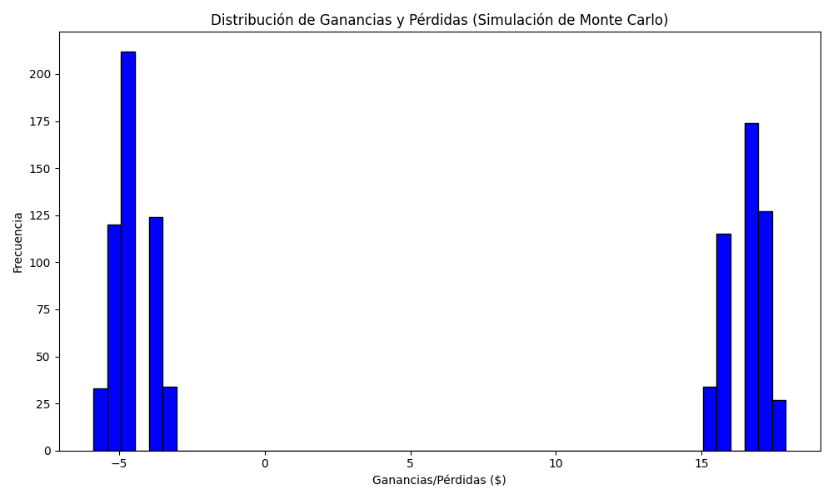
Promedio de Ganancia/Pérdida | Mediana de Ganancia/Pérdida | Ganancia/Pérdida Máxima | Ganancia/Pérdida Mínima | Probabilidad de Ganancia (>0)
5.5267732 | -3.2136 | 17.8872 | -5.87 | 0.477

